PASAPORTE
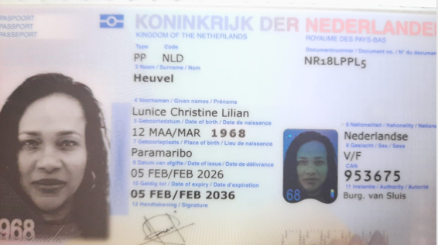

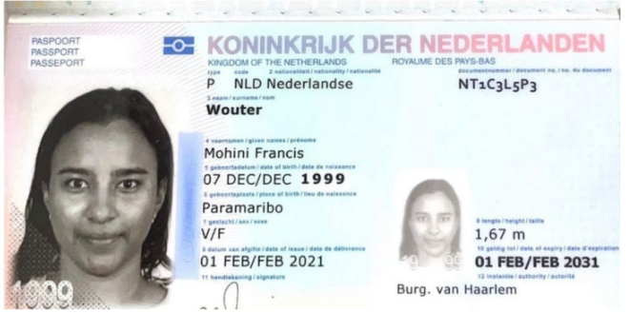

 |  |  | HIJA

Nombre | Lunice | Nombre | Mohini
Nombre | Christine | Apellido | Wouter
Nombre | Lilian | Pasaporte | NT1c3l5p3
Apellido | Heuvel | Genero | Femenino
Pasaporte | NR18LPPL5 | Fecha de nacimiento | 1999-12-07
Genero | Femenino | Edad | 27
Fecha de nacimiento | 1968-03-12 | Estado civil | Soltera
Edad | 58 | Dirección | Lhermitageweg 132, Paramaribo
Estado civil | Soltera | País | Paramaribo - Suriname
Dirección | Lhermitageweg 132, Paramaribo | Email: | mohiniwouter@gmail.com
País | Paramaribo - Suriname | Teléfono
Email: | luniceheuvel@gmail.com | Profesión | Self employed
Teléfono | 597 860-0521 | RH
Profesión | Profesora | Seguro | Local Surinamese
RH | NO SABE | Peso | 60
Seguro |  | Altura | 1,67
Peso | 68 | Idioma | English, Dutch
Altura | 1,67
Idioma | English, Dutch | Salud
 |  | Estadia
Salud
Estadia

CONFIRMACION Mohini
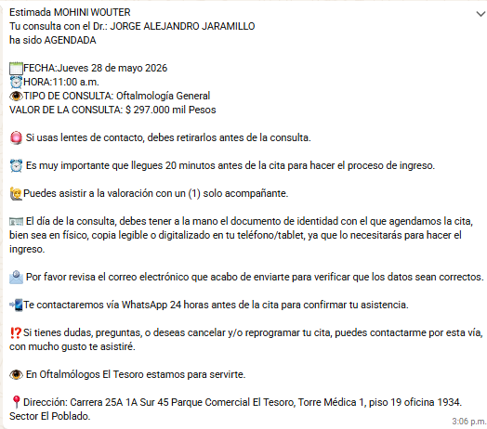
 | CONSULTA INTERNISTA | CONSULTA CON ODONTOLOGIA

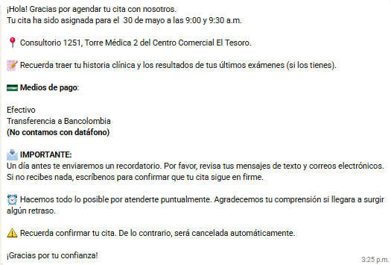

 |  | IMAGENES Y ESPECIALISTAS

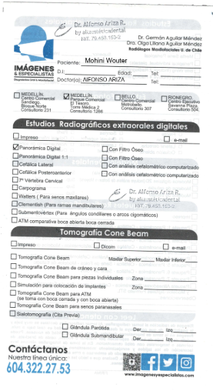
CONSULTA CON OFTALMOLOGIA

CONFIRMACION Lunice
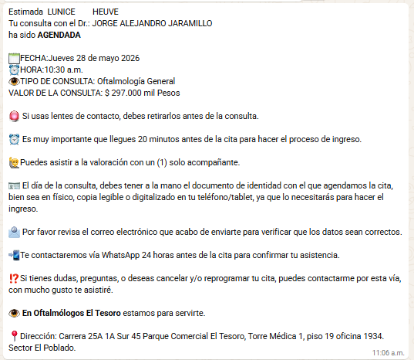
 | CONSULTA INTERNISTA | LUNICE | CONSULTA CON ODONTOLOGIA |  | LUNICE

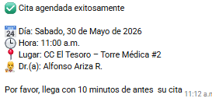

 |  |  | IMAGENES Y ESPECIALISTAS | LUNICE

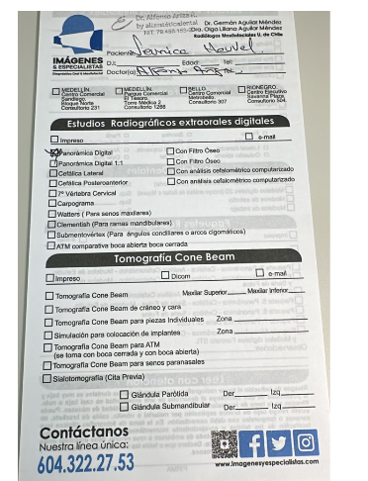
CONSULTA CON OFTALMOLOGIA |  | LUNICE

VUELO
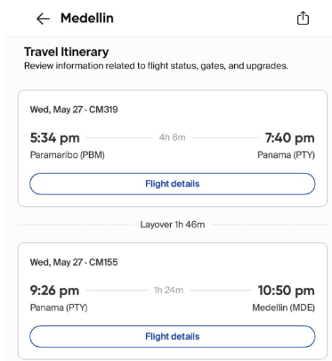
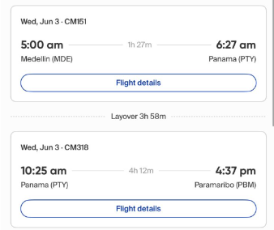
CM319 | vuelo CM 155 Panamá - Medellín
 |  |  | CM151

LLEGADA |  | REGRESO

